공사완료 보고서
공사완료 보고서
업 체 명 | ㈜수안이엔지 |  | 공사일자 | 2025.07.09
공 사 명 | [ESPR:93048228]기숙사 3동 난방배관 누수 보수 |  | 제출일자 | 2025.08.12
작업사진 (전) | 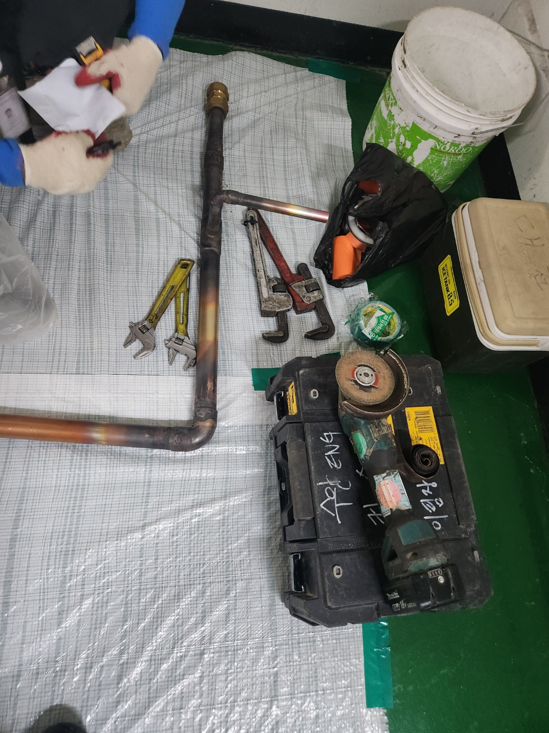 | 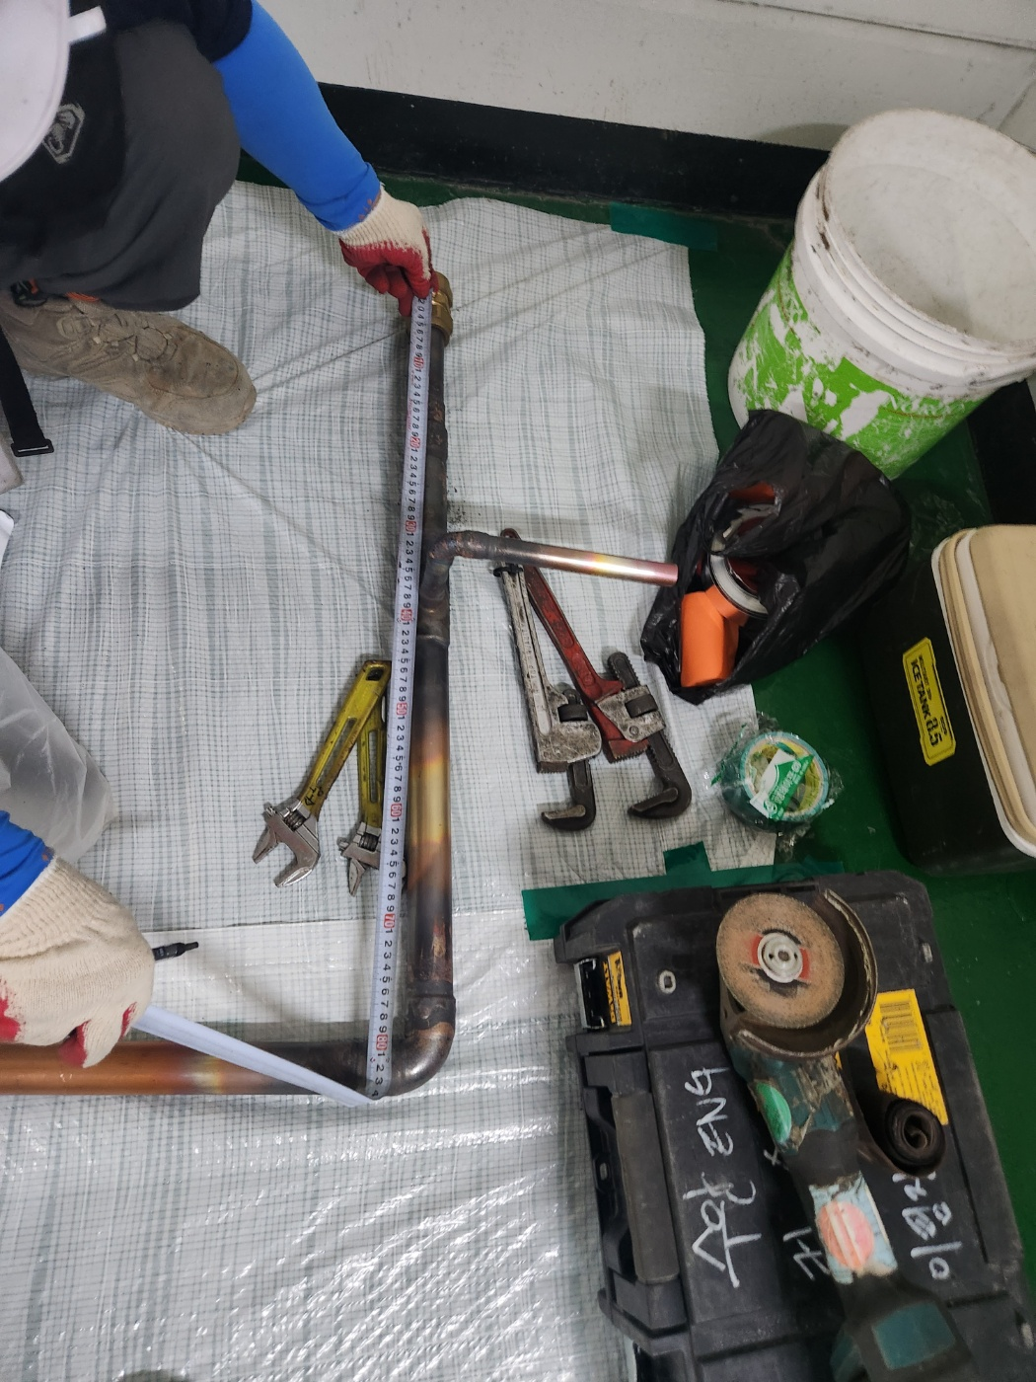

내 용 | 실측 및 배관 제작 | 실측 및 배관 제작
작업사진 (중) | 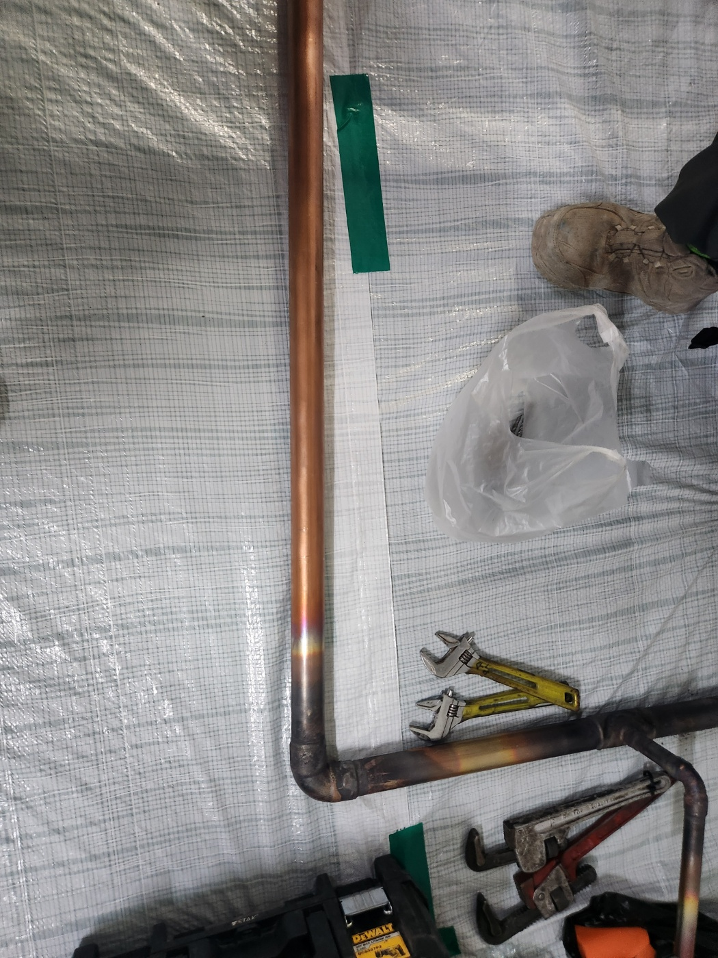 | 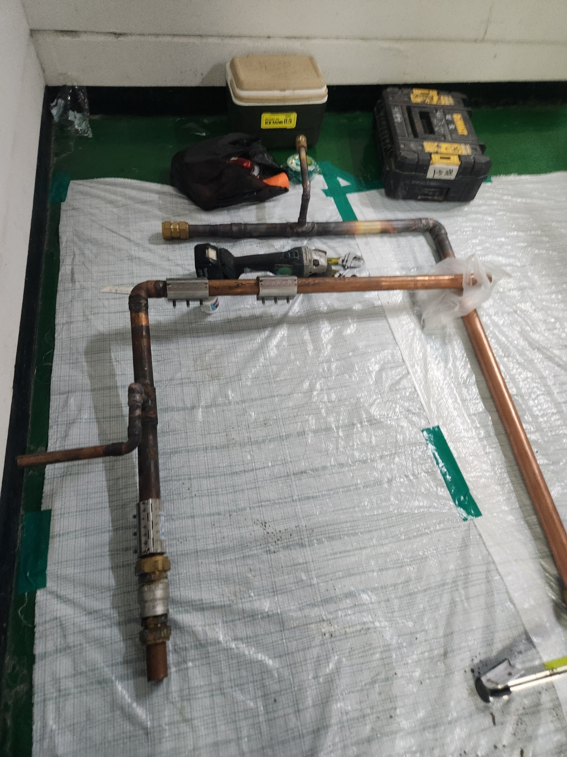 |  | 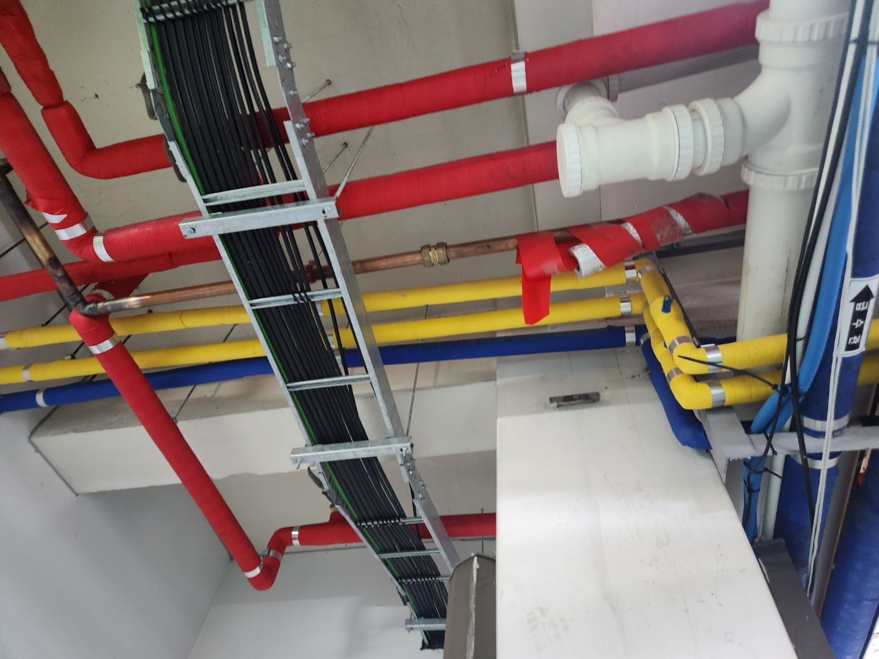

내 용 | 배관 용접 제작 | 배관 용접 제작 |  | 난방 배관 라인 설치
작업사진 (후) | 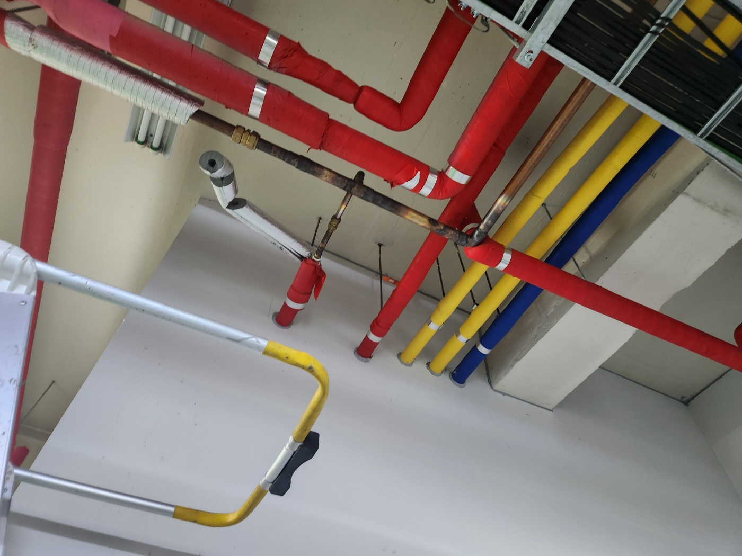 | 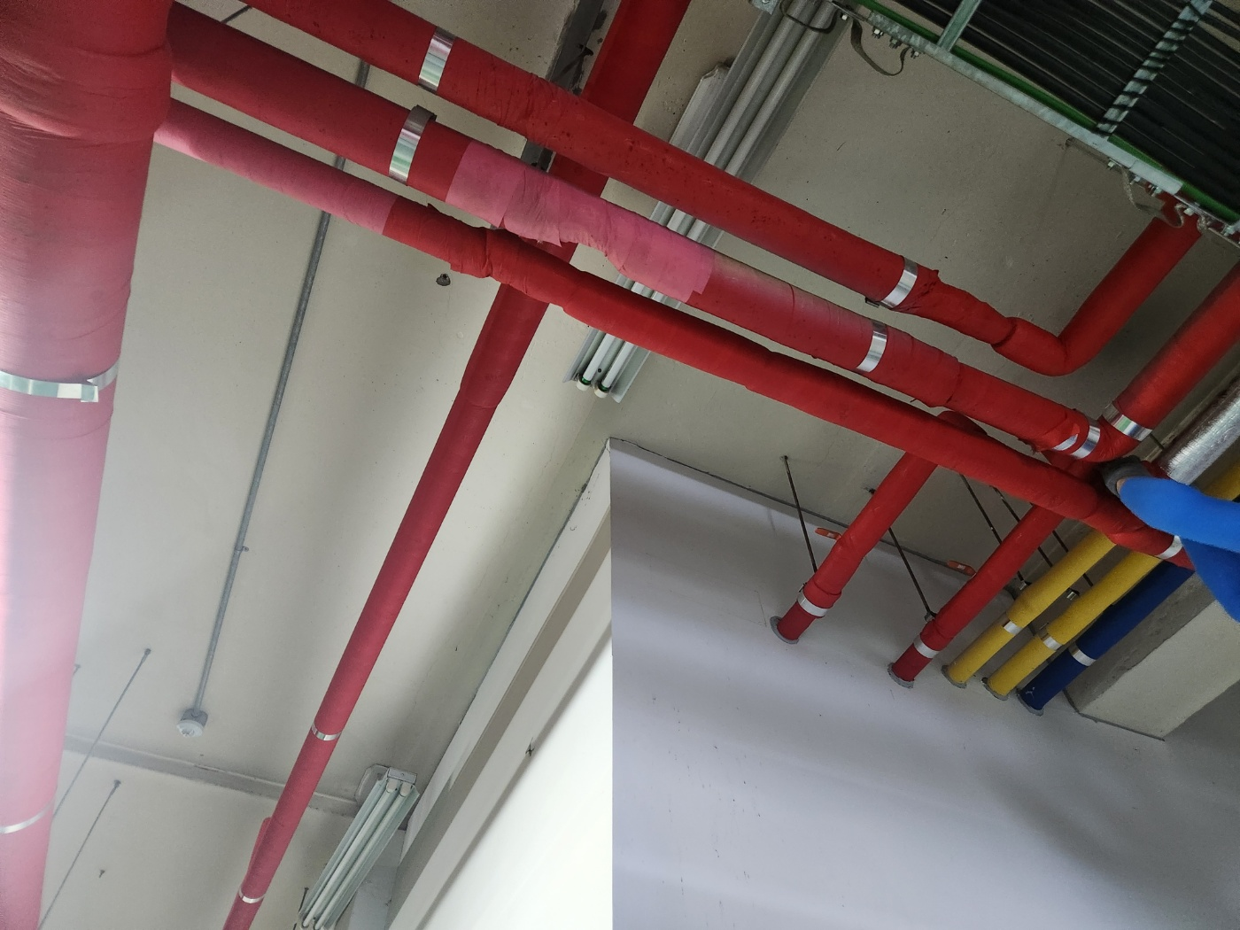

내 용 | 배관 설치 완료 | 마감 보온 완료

